关系图
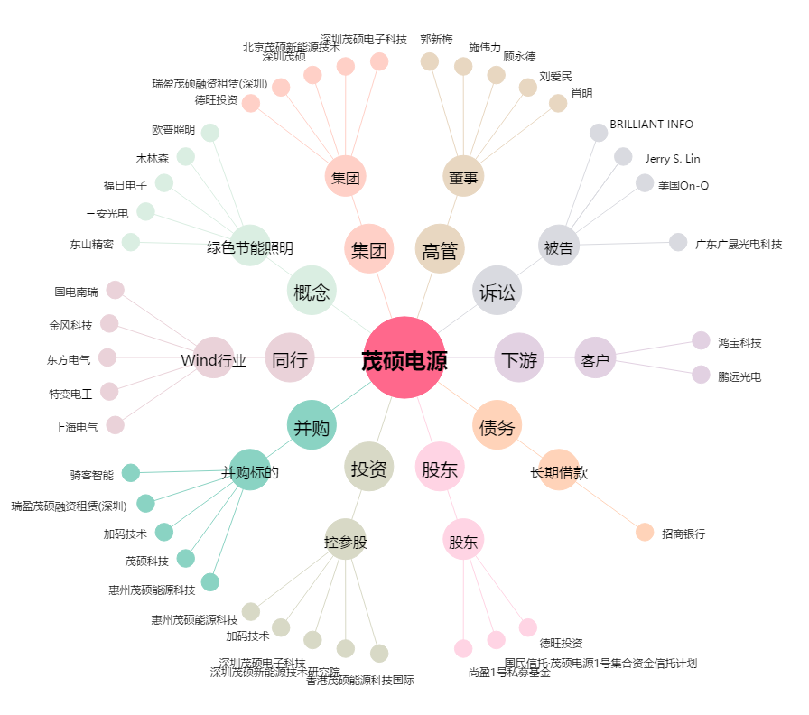
茂硕电源[002660.SZ] - 关系概览图

